Ranking PiN_DMC>3,5T
PZPM |  |  |  |  |  | 2026-03-09
Pierwsze rejestracje NOWYCH przyczep i naczep* o DMC>3,5T, udział w rynku %
First Registrations of NEW Trailers & Semi-Trailers with GVW>3.5T, Market Share %
Pozycja | Marka | Rok narastająco Styczeń - Luty
 |  | YTD January - February
 |  | 2026 |  | 2025 |  | Zmiana % r/r
No. | Make
 |  | Ogółem | Udział % | Ogółem | Udział % | Change % y/y
 |  | Total | Mkt shr % | Total | Mkt shr %
1 | SCHMITZ CARGOBULL | 591 | 19.31% | 972 | 31.99% | -39.2%
2 | KRONE | 520 | 16.99% | 371 | 12.21% | 40.2%
3 | WIELTON | 471 | 15.39% | 340 | 11.19% | 38.5%
4 | KOEGEL | 452 | 14.77% | 311 | 10.24% | 45.3%
5 | WECON | 130 | 4.25% | 87 | 2.86% | 49.4%
6 | SCHWARZMUELLER | 79 | 2.58% | 73 | 2.40% | 8.2%
7 | KAESSBOHRER | 68 | 2.22% | 99 | 3.26% | -31.3%
8 | BODEX | 48 | 1.57% | 73 | 2.40% | -34.2%
9 | KEMPF | 45 | 1.47% | 54 | 1.78% | -16.7%
10 | D-TEC | 39 | 1.27% | 28 | 0.92% | 39.3%
11 | FLIEGL | 38 | 1.24% | 48 | 1.58% | -20.8%
12 | BERGER | 31 | 1.01% | 8 | 0.26% | 287.5%
 | GT TRAILERS/GNIOTPOL | 31 | 1.01% | 18 | 0.59% | 72.2%
14 | CIMC | 29 | 0.95% | 4 | 0.13% | 625.0%
15 | INTER CARS - FEBER | 25 | 0.82% | 27 | 0.89% | -7.4%
16 | FFB FELDBINDER | 24 | 0.78% | 12 | 0.39% | 100.0%
 | ZASŁAW | 24 | 0.78% | 36 | 1.18% | -33.3%
18 | MHS | 22 | 0.72% | 12 | 0.39% | 83.3%
 | MEGA | 22 | 0.72% | 38 | 1.25% | -42.1%
20 | MEILLER-KIPPER | 19 | 0.62% | 35 | 1.15% | -45.7%
 | Pozostałe / Others | 353 | 11.5% | 392 | 12.9% | -9.9%
 | OGÓŁEM / TOTAL | 3,061 | 100% | 3,038 | 100% | 0.8%
*/ bez rejestracji czasowych
Źródło: analizy PZPM na podstawie CEP
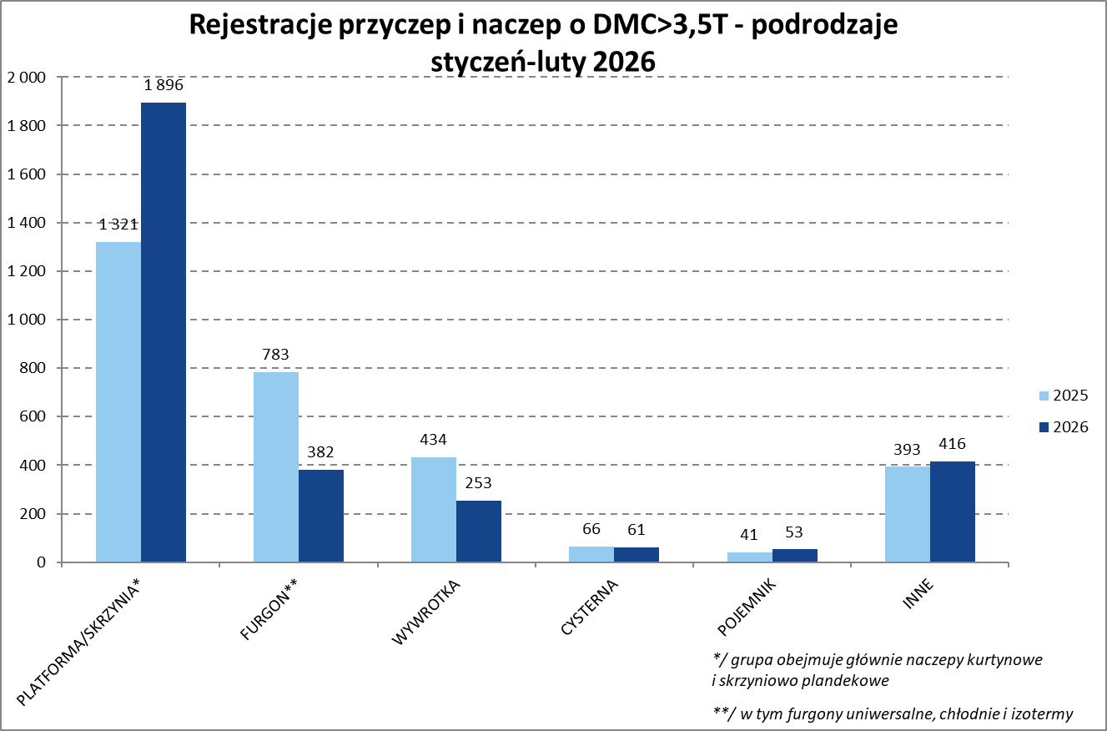

Ranking Naczepy DMC>3,5T
PZPM |  |  |  |  |  | 2026-03-09
Pierwsze rejestracje NOWYCH naczep* o DMC>3,5T, udział w rynku %
First Registrations of NEW Semi-Trailers with GVW>3.5T, Market Share %
Pozycja | Marka | Rok narastająco Styczeń - Luty
 |  | YTD January - February
 |  | 2026 |  | 2025 |  | Zmiana % r/r
No. | Make
 |  | Ogółem | Udział % | Ogółem | Udział % | Change % y/y
 |  | Total | Mkt shr % | Total | Mkt shr %
1 | SCHMITZ CARGOBULL | 591 | 22.23% | 971 | 35.84% | -39.1%
2 | KRONE | 520 | 19.56% | 370 | 13.66% | 40.5%
3 | KOEGEL | 452 | 17.01% | 307 | 11.33% | 47.2%
4 | WIELTON | 367 | 13.81% | 287 | 10.59% | 27.9%
5 | SCHWARZMUELLER | 78 | 2.93% | 71 | 2.62% | 9.9%
6 | KAESSBOHRER | 56 | 2.11% | 97 | 3.58% | -42.3%
7 | BODEX | 48 | 1.81% | 70 | 2.58% | -31.4%
8 | KEMPF | 45 | 1.69% | 54 | 1.99% | -16.7%
9 | D-TEC | 39 | 1.47% | 28 | 1.03% | 39.3%
10 | FLIEGL | 32 | 1.20% | 42 | 1.55% | -23.8%
11 | BERGER | 31 | 1.17% | 8 | 0.30% | 287.5%
12 | CIMC | 29 | 1.09% | 4 | 0.15% | 625.0%
13 | INTER CARS - FEBER | 25 | 0.94% | 27 | 1.00% | -7.4%
14 | FFB FELDBINDER | 24 | 0.90% | 12 | 0.44% | 100.0%
15 | MEGA | 22 | 0.83% | 38 | 1.40% | -42.1%
16 | STAS | 19 | 0.71% | 24 | 0.89% | -20.8%
17 | FAYMONVILLE | 17 | 0.64% | 1 | 0.04% | 1600.0%
18 | ZASŁAW | 16 | 0.60% | 32 | 1.18% | -50.0%
19 | MEILLER-KIPPER | 15 | 0.56% | 31 | 1.14% | -51.6%
20 | KRAKER | 14 | 0.53% | 13 | 0.48% | 7.7%
 | Pozostałe / Others | 218 | 8.2% | 222 | 8.2% | -1.8%
 | OGÓŁEM / TOTAL | 2,658 | 100% | 2,709 | 100% | -1.9%
*/ bez rejestracji czasowych
Źródło: analizy PZPM na podstawie CEP
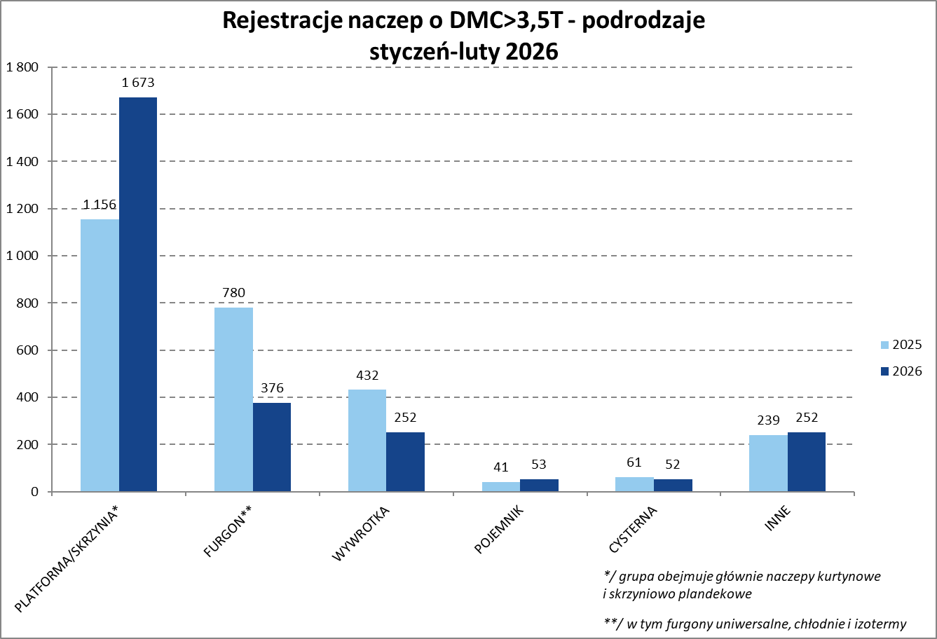

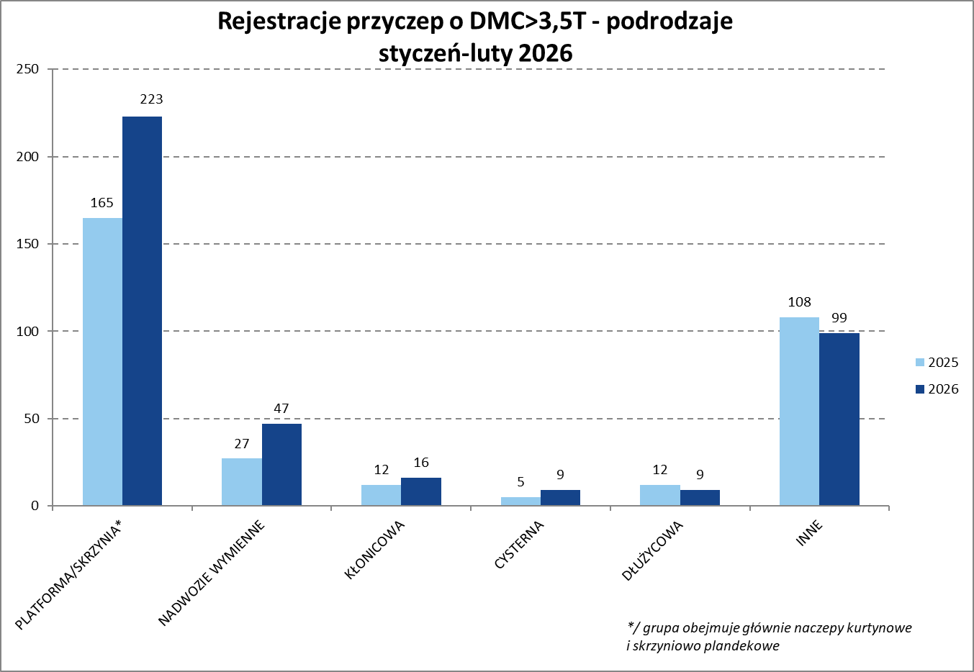
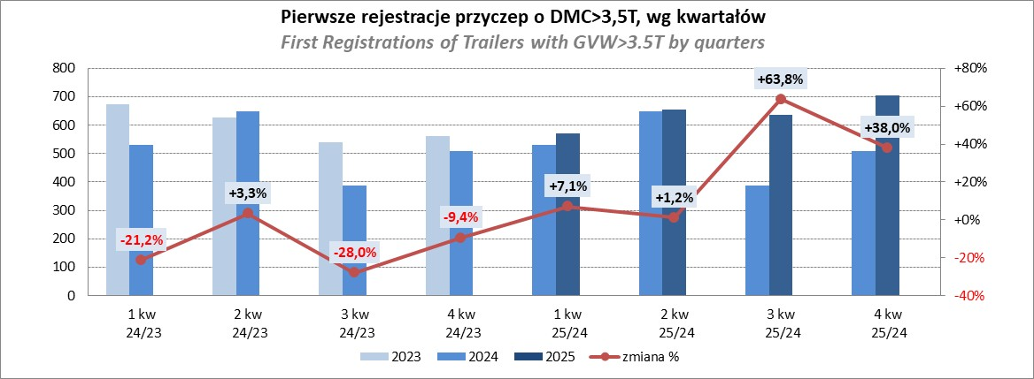

Przyczepy lekkie
PZPM |  |  |  |  |  | 2026-03-09
Pierwsze rejestracje NOWYCH przyczep lekkich*, udział w rynku %
First Registrations of NEW Light Trailers, Market Share %
Pozycja | Marka | Rok narastająco Styczeń - Luty
 |  | YTD January - February
 |  | 2026 |  | 2025 |  | Zmiana % r/r
No. | Make
 |  | Ogółem | Udział % | Ogółem | Udział % | Change % y/y
 |  | Total | Mkt shr % | Total | Mkt shr %
1 | NEPTUN-SORELPOL | 1,284 | 22.55% | 1,598 | 26.00% | -19.6%
2 | TEMARED | 926 | 16.26% | 1,310 | 21.31% | -29.3%
3 | BRENDERUP-THULE TRAILERS | 394 | 6.92% | 378 | 6.15% | 4.2%
4 | UNITRAILER | 388 | 6.81% | 0 | 0.00%
5 | FARO | 338 | 5.94% | 337 | 5.48% | 0.3%
6 | ZASŁAW | 335 | 5.88% | 383 | 6.23% | -12.5%
7 | NIEWIADÓW | 284 | 4.99% | 294 | 4.78% | -3.4%
8 | RYDWAN | 184 | 3.23% | 217 | 3.53% | -15.2%
9 | MARTZ | 173 | 3.04% | 180 | 2.93% | -3.9%
10 | FRACHT | 115 | 2.02% | 151 | 2.46% | -23.8%
11 | WIOLA | 103 | 1.81% | 132 | 2.15% | -22.0%
12 | VESTA POLSKA | 85 | 1.49% | 0 | 0.00%
13 | WIDPOL | 68 | 1.19% | 78 | 1.27% | -12.8%
14 | BLYSS | 62 | 1.09% | 40 | 0.65% | 55.0%
 | TOP TRAILER | 60 | 1.05% | 40 | 0.65% | 50.0%
16 | MASTER-TECH | 51 | 0.90% | 51 | 0.83% | 0.0%
17 | W.N.P. M.SUSKI | 50 | 0.88% | 49 | 0.80% | 2.0%
18 | GŁOWACZ | 49 | 0.86% | 74 | 1.20% | -33.8%
19 | SIDECAR | 47 | 0.83% | 38 | 0.62% | 23.7%
 | STIM | 46 | 0.81% | 71 | 1.16% | -35.2%
 | SIDECAR | 653 | 11.5% | 725 | 11.8% | -9.9%
 | OGÓŁEM / TOTAL | 5,695 | 100% | 6,146 | 100% | -7.3%
*/ bez rejestracji czasowych
Źródło: analizy PZPM na podstawie CEP
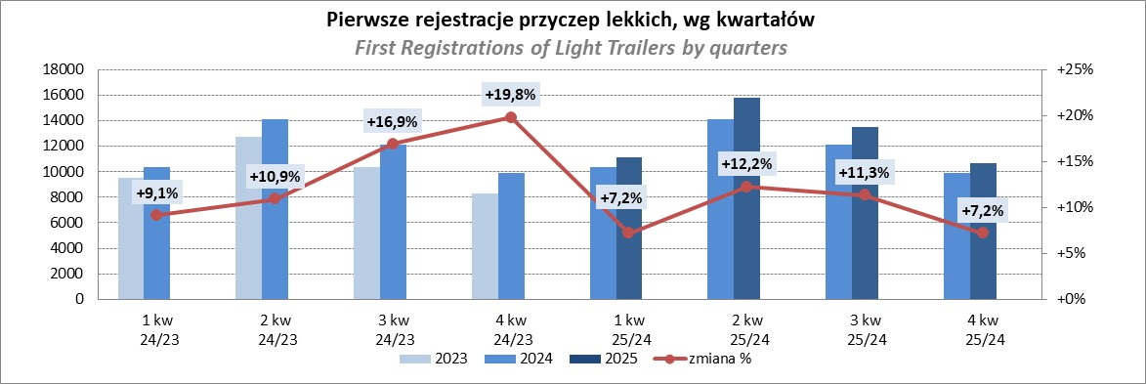

Ranking_P-CR
PZPM |  |  |  |  |  | 2026-03-09
Pierwsze rejestracje NOWYCH przyczep ciężarowych rolniczych*, udział w rynku %
First Registrations of NEW Agricultural Trailers, Market Share %
Pozycja | Marka | Rok narastająco Styczeń - Luty
 |  | YTD January - February
 |  | 2026 |  | 2025 |  | Zmiana % r/r
No. | Make
 |  | Ogółem | Udział % | Ogółem | Udział % | Change % y/y
 |  | Total | Mkt shr % | Total | Mkt shr %
1 | PRONAR | 174 | 21.80% | 252 | 28.28% | -31.0%
2 | MEPROZET | 163 | 20.43% | 39 | 4.38% | 317.9%
3 | METAL-FACH | 92 | 11.53% | 132 | 14.81% | -30.3%
4 | POMOT | 88 | 11.03% | 25 | 2.81% | 252.0%
5 | URSUS | 24 | 3.01% | 24 | 2.69% | 0.0%
6 | ZASŁAW | 22 | 2.76% | 34 | 3.82% | -35.3%
7 | PPHU WODZIŃSKI | 20 | 2.51% | 21 | 2.36% | -4.8%
8 | METALTECH | 19 | 2.38% | 54 | 6.06% | -64.8%
9 | AGROMET PILMET | 17 | 2.13% | 6 | 0.67% | 183.3%
 | JOSKIN | 17 | 2.13% | 46 | 5.16% | -63.0%
11 | MARCO-POLO | 16 | 2.01% | 6 | 0.67% | 166.7%
 | MARPOL | 16 | 2.01% | 15 | 1.68% | 6.7%
13 | WIELTON | 15 | 1.88% | 48 | 5.39% | -68.8%
14 | CYNKOMET | 14 | 1.75% | 14 | 1.57% | 0.0%
15 | TECHMONT | 13 | 1.63% | 28 | 3.14% | -53.6%
 | Pozostałe / Others | 88 | 11.0% | 147 | 16.5% | -40.1%
 | OGÓŁEM / TOTAL | 798 | 100% | 891 | 100% | -10.4%
*/ bez rejestracji czasowych
Źródło: analizy PZPM na podstawie CEP
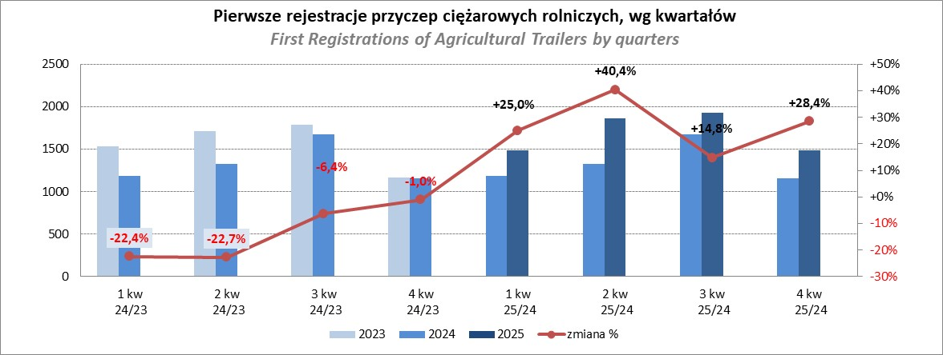

PZPM
Source: PZPM analysis based on Central Register of Vehicles

Ranking_CR
PZPM |  |  |  |  |  | 2026-03-09
Pierwsze rejestracje NOWYCH ciągników rolniczych*, udział w rynku %
First Registrations of NEW Agricultural Tractors*, Market Share %
Pozycja | Marka | Rok narastająco Styczeń - Luty
 |  | YTD January - February
 |  | 2026 |  | 2025 |  | Zmiana % r/r
No. | Make
 |  | Ogółem | Udział % | Ogółem | Udział % | Change % y/y
 |  | Total | Mkt shr % | Total | Mkt shr %
1 | NEW HOLLAND | 144 | 14.08% | 201 | 15.25% | -28.4%
2 | KUBOTA | 110 | 10.75% | 144 | 10.93% | -23.6%
3 | JOHN DEERE | 99 | 9.68% | 103 | 7.81% | -3.9%
4 | DEUTZ-FAHR | 82 | 8.02% | 121 | 9.18% | -32.2%
5 | SOLIS | 55 | 5.38% | 83 | 6.30% | -33.7%
6 | MASSEY FERGUSON | 53 | 5.18% | 70 | 5.31% | -24.3%
7 | DAEDONG-KIOTI | 52 | 5.08% | 15 | 1.14% | 246.7%
8 | CASE IH | 46 | 4.50% | 99 | 7.51% | -53.5%
9 | LOVOL | 39 | 3.81% | 34 | 2.58% | 14.7%
10 | LS | 36 | 3.52% | 44 | 3.34% | -18.2%
11 | FENDT | 36 | 3.52% | 43 | 3.26% | -16.3%
12 | CLAAS | 34 | 3.32% | 96 | 7.28% | -64.6%
13 | FARMTRAC | 31 | 3.03% | 52 | 3.95% | -40.4%
14 | VALTRA | 28 | 2.74% | 73 | 5.54% | -61.6%
15 | HINOMOTO | 20 | 1.96% | 2 | 0.15% | 900.0%
 | Pozostałe / Others | 158 | 15.4% | 138 | 10.5% | 14.5%
 | OGÓŁEM / TOTAL | 1,023 | 100% | 1,318 | 100% | -22.4%
*Pojazdy zarejestrowane jako Ciągniki Rolnicze bez wyróżnionych jako potencjalne ATV / UTV
** Liczby zawierają rejestracje czasowe na koniec miesięcy
Źródło: analizy PZPM na podstawie CEP

